TDSheet
ЛИКВИДАЦИЯ FOX (Израиль) мужской ассортимент - минимальная сумма от 30 000 руб.
Наименование | Артикул | Торговая марка | Цвет | Размер | Размер RU | Состав | Фото | Ссылка на сайте | РРЦ | Цена опт за шт, руб. | ЦЕНА АКЦИИ | Кол-во | Ваш заказ | Сумма, руб. | Описание товара
Бриджи мужские | MS14-8003 | FOX (Израиль) | Темно-серый | 26 | 42 | 100% Хлопок | 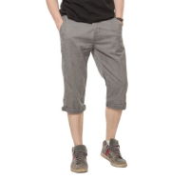 | https://housestyle.ru/upload/images/MS14-8003$5899_1.jpg | 2980 | 1490 | 885 | 4 |  | 0.00 | Бриджи мужские. Стиль- повседневный. Модель выполнена из плотной хлопковой ткани. Детали: застежка на молнию, пуговицу; карманы; шлевки.
 | MS14-8003 |  | Бежевый | 28 | 44 | 100% Хлопок | 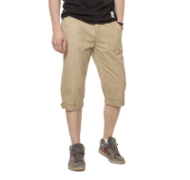 | https://housestyle.ru/upload/images/MS14-8003$6000_1.jpg | 2980 | 1490 | 885 | 1 |  | 0.00 | Бриджи мужские. Стиль- повседневный. Модель выполнена из плотной хлопковой ткани. Детали: застежка на молнию, пуговицу; карманы; шлевки.
 | MS14-8003 |  | Бежевый | 38 | 54 | 100% Хлопок |  |  | 2980 | 1490 | 885 | 1 |  | 0.00
Бриджи мужские | MS15-8590S | FOX (Израиль) | Джинсовый | 44 | 44 | хлопок 100% | 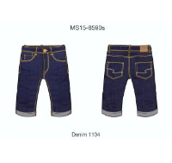 | https://housestyle.ru/upload/images/MS15-8590S.jpg | 1890 | 945 | 559 | 1 |  | 0.00
Брюки мужские | MS12-8005U | FOX (Израиль) | Песочный | 26 | 42 | 100% Хлопок | 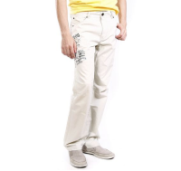 | https://housestyle.ru/upload/images/MS12-8005U$2403_1.jpg | 4310 | 2155 | 1599 | 1 |  | 0.00
 | MS12-8005U |  | Песочный | 38 | 54 | 100% Хлопок |  |  | 4310 | 2155 | 1599 | 2 |  | 0.00
 | MS12-8005U |  | черный+серый | 26 | 42 | 100% Хлопок | 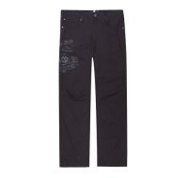 | https://housestyle.ru/upload/images/MS12-8005U$5802_1.jpg | 4310 | 2155 | 1599 | 1 |  | 0.00
 | MS12-8005U |  | черный+серый | 28 | 44 | 100% Хлопок |  |  | 4310 | 2155 | 1599 | 1 |  | 0.00
 | MS12-8005U |  | черный+серый | 30 | 46 | 100% Хлопок |  |  | 4310 | 2155 | 1599 | 2 |  | 0.00
 | MS12-8005U |  | черный+серый | 38 | 54 | 100% Хлопок |  |  | 4310 | 2155 | 1599 | 2 |  | 0.00
Брюки мужские | MS13-8000 | FOX (Израиль) | Бежевый | 26 | 42 | 100% Хлопок | 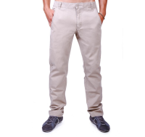 | https://housestyle.ru/upload/images/MS13-8000.jpg | 2630 | 1315 | 780 | 1 |  | 0.00 | 100% Хлопок
Брюки мужские | MS13-8001 | FOX (Израиль) | Красный | 26 | 42 | 100% Хлопок | 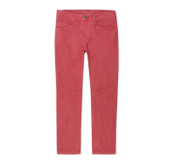 | https://housestyle.ru/upload/images/MS13-8001$1152_1.jpg | 3140 | 1570 | 930 | 1 |  | 0.00 | Брюки мужские. Стиль- повседневный. Модель выполнена из плотного хлопка. Детали: посадка- средняя; пять карманов; шлевки.
 | MS13-8001 |  | Красный | 28 | 44 | 100% Хлопок |  |  | 3140 | 1570 | 930 | 1 |  | 0.00
 | MS13-8001 |  | Красный | 30 | 46 | 100% Хлопок |  |  | 3140 | 1570 | 930 | 1 |  | 0.00
 | MS13-8001 |  | Красный | 34 | 50 | 100% Хлопок |  |  | 3140 | 1570 | 930 | 1 |  | 0.00
Брюки мужские | MS14-8000 | FOX (Израиль) | Бежевый | 26 | 42 | 100% Хлопок | 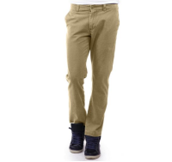 | https://housestyle.ru/upload/images/MS14-8000$6000_1.jpg | 2660 | 1330 | 788 | 1 |  | 0.00 | Брюки мужские. Модель выполнена из хлопковой ткани. Детали: посадка- средняя; карманы; застежка на молнию, пуговицу; шлевки.
 | MS14-8000 |  | Бежевый | 30 | 46 | 100% Хлопок |  |  | 2660 | 1330 | 788 | 1 |  | 0.00
 | MS14-8000 |  | Бежевый | 38 | 54 | 100% Хлопок |  |  | 2660 | 1330 | 788 | 1 |  | 0.00
 | MS14-8000 |  | Бежевый | 40 | 56 | 100% Хлопок |  |  | 2660 | 1330 | 788 | 2 |  | 0.00
Брюки мужские | MS14-8004 | FOX (Израиль) | Молочно-белый | 34 | 50 | 100% Хлопок | 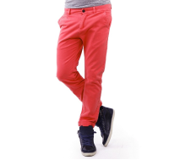 | https://housestyle.ru/upload/images/MS14-8004.jpg | 3360 | 1680 | 995 | 1 |  | 0.00
 | MS14-8004 |  | Молочно-белый | 36 | 52 | 100% Хлопок |  |  | 3360 | 1680 | 995 | 1 |  | 0.00
Брюки мужские | MS14-8005 | FOX (Израиль) | Ярко-зеленый | 34 | 50 | 100% Хлопок | 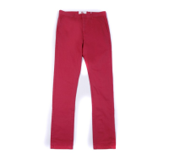 | https://housestyle.ru/upload/images/MS14-8005.jpg | 3430 | 1715 | 1019 | 1 |  | 0.00
 | MS14-8005 |  | Ярко-зеленый | 36 | 52 | 100% Хлопок |  |  | 3430 | 1715 | 1019 | 1 |  | 0.00
Брюки мужские | MS14-8528 | FOX (Израиль) | Джинс-серый | 26 | 42 | 100% Хлопок | 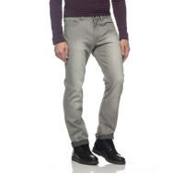 | https://housestyle.ru/upload/images/MS14-8528$1157_1.jpg | 3000 | 1500 | 890 | 1 |  | 0.00 | Брюки мужские. Стиль- повседневный. Модель выполнена из плотного хлопка. Детали: посадка средняя; застежка на молнию, пуговицу; пять карманов; шлевки.
Брюки мужские | MW14-8002 | FOX (Израиль) | Зелёный | 28 | 44 | 100% Хлопок | 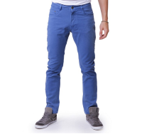 | https://housestyle.ru/upload/images/MW14-8002.jpg | 3050 | 1525 | 905 | 2 |  | 0.00 | 100% Хлопок
 | MW14-8002 |  | Зелёный | 30 | 46 | 100% Хлопок |  |  | 3050 | 1525 | 905 | 1 |  | 0.00
 | MW14-8002 |  | Джинс-Красный | 26 | 42 | 100% Хлопок |  |  | 3050 | 1525 | 905 | 1 |  | 0.00
 | MW14-8002 |  | Джинс-Красный | 28 | 44 | 100% Хлопок |  |  | 3050 | 1525 | 905 | 2 |  | 0.00
Брюки мужские | MW14-8005 | FOX (Израиль) | Серо-бирюзовый | 26 | 42 | 100% Хлопок | 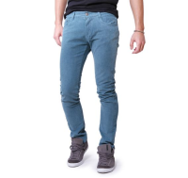 | https://housestyle.ru/upload/images/MW14-8005$1102_1.jpg | 3320 | 1660 | 984 | 1 |  | 0.00 | Брюки мужские зауженные. Стиль- повседневный. Модель выполнена из хлопка. Детали: средняя посадка; застежка на молнию, пуговицу; карманы; шлевки.
 | MW14-8005 |  | Серо-бирюзовый | 28 | 44 | 100% Хлопок |  |  | 3320 | 1660 | 984 | 1 |  | 0.00
 | MW14-8005 |  | Песочный | 26 | 42 | 100% Хлопок |  | https://housestyle.ru/upload/images/MW14-8005$6084_1.jpg | 3320 | 1660 | 984 | 1 |  | 0.00 | Брюки мужские зауженные. Стиль- повседневный. Модель выполнена из хлопка. Детали: средняя посадка; застежка на молнию, пуговицу; карманы; шлевки.
Брюки спортивные мужские | MW15-5502 | FOX (Израиль) | красный меланж | XXL | 52 | 50% Полиэстер, 50% Хлопок | 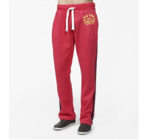 | https://housestyle.ru/upload/images/MW15-5502$752_1.jpg | 2800 | 1400 | 831 | 1 |  | 0.00 | Брюки спортивные мужские. Модель выполнена из хлопка. Детали: пояс на резинке и кулиске со шнурком.
 | MW15-5502 |  | Зеленый меланж | S | 44 | 50% Полиэстер, 50% Хлопок | 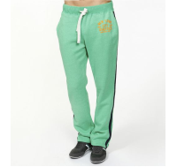 | https://housestyle.ru/upload/images/MW15-5502$7707_1.jpg | 2800 | 1400 | 831 | 1 |  | 0.00 | Брюки спортивные мужские. Модель выполнена из хлопка. Детали: пояс на резинке и кулиске со шнурком.
 | MW15-5502 |  | Зеленый меланж | XL | 50 | 50% Полиэстер, 50% Хлопок |  |  | 2800 | 1400 | 831 | 1 |  | 0.00
 | MW15-5502 |  | Зеленый меланж | XS | 42 | 50% Полиэстер, 50% Хлопок |  |  | 2800 | 1400 | 831 | 3 |  | 0.00
Джемпер мужской | MW14-2002P | FOX (Израиль) | Темная фуксия | XS | 42 | 100% Хлопок |  | https://housestyle.ru/upload/images/MW14-2002P$4000_1.jpg | 1810 | 905 | 535 | 1 |  | 0.00
 | MW14-2002P |  | Оранжевый | XXL | 52 | 100% Хлопок |  | https://housestyle.ru/upload/images/MW14-2002P$6200_1.jpg | 1810 | 905 | 535 | 1 |  | 0.00
Джинсы мужские | MS13-8503 | FOX (Израиль) | Белый | 34 | 50 | 100% Хлопок | 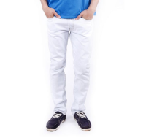 | https://housestyle.ru/upload/images/MS13-8503$1101_1.jpg | 2880 | 1440 | 853 | 1 |  | 0.00 | Джинсы мужские. Модель выполнена из плотной хлопковой ткани. Детали: средняя посадка; застежка на молнию, пуговицу; пять карманов; шлевки. Джинсы немного заужены книзу (slim).
Джинсы мужские | MS14-8001 | FOX (Израиль) | Бежевый | 26 | 42 | 100% Хлопок | 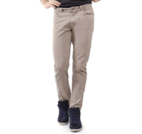 | https://housestyle.ru/upload/images/MS14-8001$6000_1.jpg | 3130 | 1565 | 928 | 1 |  | 0.00 | Брюки мужские. Модель выполнена из хлопковой ткани. Детали: посадка- средняя; карманы; застежка на молнию, пуговицу; шлевки.
 | MS14-8001 |  | Бежевый | 28 | 44 | 100% Хлопок |  |  | 3130 | 1565 | 928 | 1 |  | 0.00
 | MS14-8001 |  | Бежевый | 40 | 56 | 100% Хлопок |  |  | 3130 | 1565 | 928 | 1 |  | 0.00
Джинсы мужские | MS14-8511F | FOX (Израиль) | Джинсовый-Синий | 24 | 40 | 98,9% Хлопок, 1,1% Спандекс | 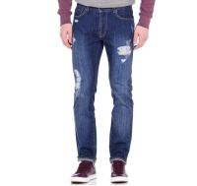 | https://housestyle.ru/upload/images/MS14-8511F$1165_1.jpg | 4080 | 2040 | 1212 | 4 |  | 0.00 | Джинсы "рваные" мужские. Модель выполнена из плотной хлопковой ткани. Детали: средняя посадка; пять карманов; застежка на молнию, пуговицу; шлевки. Джинсы немного заужены книзу (slim).
 | MS14-8511F |  | Джинсовый-Синий | 26 | 42 | 98,9% Хлопок, 1,1% Спандекс |  |  | 4080 | 2040 | 1212 | 6 |  | 0.00
 | MS14-8511F |  | Джинсовый-Синий | 28 | 44 | 98,9% Хлопок, 1,1% Спандекс |  |  | 4080 | 2040 | 1212 | 1 |  | 0.00
 | MS14-8511F |  | Джинсовый-Синий | 38 | 54 | 98,9% Хлопок, 1,1% Спандекс |  |  | 4080 | 2040 | 1212 | 3 |  | 0.00
Джинсы мужские | MS14-8521 | FOX (Израиль) | Джинс-Сине-фиолетовый | 26 | 42 | 100% Хлопок | 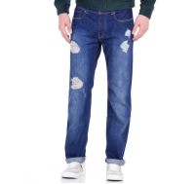 | https://housestyle.ru/upload/images/MS14-8521$1111_1.jpg | 3000 | 1500 | 890 | 27 |  | 0.00 | Джинсы классические "рваные" мужские. Модель выполнена из плотной хлопковой ткани. Детали: средняя посадка; пять карманов; застежка на молнию, пуговицу; шлевки.
 | MS14-8521 |  | Джинс-Сине-фиолетовый | 28 | 44 | 100% Хлопок |  |  | 3000 | 1500 | 890 | 25 |  | 0.00
 | MS14-8521 |  | Джинс-Сине-фиолетовый | 30 | 46 | 100% Хлопок |  |  | 3000 | 1500 | 890 | 23 |  | 0.00
 | MS14-8521 |  | Джинс-Сине-фиолетовый | 32 | 48 | 100% Хлопок |  |  | 3000 | 1500 | 890 | 30 |  | 0.00
 | MS14-8521 |  | Джинс-Сине-фиолетовый | 34 | 50 | 100% Хлопок |  |  | 3000 | 1500 | 890 | 9 |  | 0.00
 | MS14-8521 |  | Джинс-Сине-фиолетовый | 36 | 52 | 100% Хлопок |  |  | 3000 | 1500 | 890 | 26 |  | 0.00
 | MS14-8521 |  | Джинс-Сине-фиолетовый | 38 | 54 | 100% Хлопок |  |  | 3000 | 1500 | 890 | 28 |  | 0.00
 | MS14-8521 |  | Джинс-Сине-фиолетовый | 40 | 56 | 100% Хлопок |  |  | 3000 | 1500 | 890 | 28 |  | 0.00
Джинсы мужские | MS14-8521F | FOX (Израиль) | Джинс-Сине-фиолетовый | 24 | 40 | 100% Хлопок | 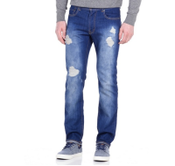 | https://housestyle.ru/upload/images/MS14-8521F$1111_1.jpg | 3000 | 1500 | 890 | 3 |  | 0.00 | Джинсы "рваные" мужские. Модель выполнена из плотной хлопковой ткани. Детали: средняя посадка; пять карманов; застежка на молнию, пуговицу; шлевки. Джинсы немного заужены книзу (slim).
 | MS14-8521F |  | Джинс-Сине-фиолетовый | 26 | 42 | 100% Хлопок |  |  | 3000 | 1500 | 890 | 3 |  | 0.00
 | MS14-8521F |  | Джинс-Сине-фиолетовый | 28 | 44 | 100% Хлопок |  |  | 3000 | 1500 | 890 | 4 |  | 0.00
 | MS14-8521F |  | Джинс-Сине-фиолетовый | 30 | 46 | 100% Хлопок |  |  | 3000 | 1500 | 890 | 2 |  | 0.00
 | MS14-8521F |  | Джинс-Сине-фиолетовый | 38 | 54 | 100% Хлопок |  |  | 3000 | 1500 | 890 | 2 |  | 0.00
Джинсы мужские | MS14-8521Z | FOX (Израиль) | Джинс-Сине-фиолетовый | 26 | 42 | 100% Хлопок | 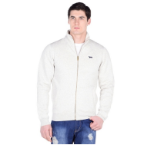 | https://housestyle.ru/upload/images/MS14-8521Z$1111_1.jpg | 3000 | 1500 | 890 | 1 |  | 0.00 | Джинсы классические "рваные" мужские. Модель выполнена из плотной хлопковой ткани. Детали: средняя посадка; пять карманов; застежка на молнию, пуговицу; шлевки.
 | MS14-8521Z |  | Джинс-Сине-фиолетовый | 34 | 50 | 100% Хлопок |  |  | 3000 | 1500 | 890 | 1 |  | 0.00
 | MS14-8521Z |  | Джинс-Сине-фиолетовый | 36 | 52 | 100% Хлопок |  |  | 3000 | 1500 | 890 | 1 |  | 0.00
 | MS14-8521Z |  | Джинс-Сине-фиолетовый | 38 | 54 | 100% Хлопок |  |  | 3000 | 1500 | 890 | 1 |  | 0.00
 | MS14-8521Z |  | Джинс-Сине-фиолетовый | 40 | 56 | 100% Хлопок |  |  | 3000 | 1500 | 890 | 2 |  | 0.00
Джинсы мужские | MS14-8528Z | FOX (Израиль) | Джинс-серый | 26 | 42 | 100% Хлопок | 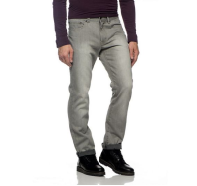 | https://housestyle.ru/upload/images/MS14-8528Z$1157_1.jpg | 3000 | 1500 | 890 | 1 |  | 0.00 | Брюки мужские. Модель выполнена из плотного хлопка. Детали: посадка средняя; застежка на молнию, пуговицу; пять карманов; шлевки.
Джинсы мужские | MS14-8550 | FOX (Израиль) | Джинсовый-Голубой | 26 | 42 | 100% Хлопок | 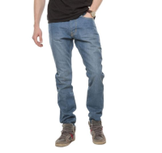 | https://housestyle.ru/upload/images/MS14-8550$1108_1.jpg | 3000 | 1500 | 890 | 1 |  | 0.00 | Джинсы мужские. Стиль- повседневный. Модель выполнена из плотного хлопка. Детали: посадка средняя; застежка на молнию, пуговицу; пять карманов; шлевки.
 | MS14-8550 |  | Джинсовый-Голубой | 28 | 44 | 100% Хлопок |  |  | 3000 | 1500 | 890 | 1 |  | 0.00
Джинсы мужские | MS14-8551Z | FOX (Израиль) | Джинсовый | 26 | 42 | 100% Хлопок | 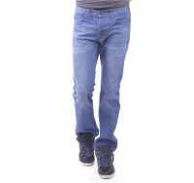 | https://housestyle.ru/upload/images/MS14-8551Z$1114_1.jpg | 3000 | 1500 | 890 | 1 |  | 0.00 | Джинсы мужские. Стиль- повседневный. Модель выполнена из плотного хлопка. Детали: посадка средняя; застежка на молнию, пуговицу; пять карманов; шлевки.
Джинсы мужские | MS14-8553F | FOX (Израиль) | Джинсовый-Белый | 24 | 40 | 100% Хлопок | 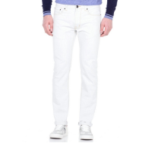 | https://housestyle.ru/upload/images/MS14-8553F$1101_1.jpg | 3000 | 1500 | 890 | 21 |  | 0.00 | Джинсы мужские. Модель выполнена из плотной хлопковой ткани. Детали: средняя посадка; застежка на молнию, пуговицу; пять карманов; шлевки. Джинсы немного заужены книзу (slim).
 | MS14-8553F |  | Джинсовый-Белый | 26 | 42 | 100% Хлопок |  |  | 3000 | 1500 | 890 | 22 |  | 0.00
 | MS14-8553F |  | Джинсовый-Белый | 28 | 44 | 100% Хлопок |  |  | 3000 | 1500 | 890 | 12 |  | 0.00
 | MS14-8553F |  | Джинсовый-Белый | 30 | 46 | 100% Хлопок |  |  | 3000 | 1500 | 890 | 9 |  | 0.00
 | MS14-8553F |  | Джинсовый-Белый | 32 | 48 | 100% Хлопок |  |  | 3000 | 1500 | 890 | 1 |  | 0.00
 | MS14-8553F |  | Джинсовый-Белый | 38 | 54 | 100% Хлопок |  |  | 3000 | 1500 | 890 | 1 |  | 0.00
Джинсы мужские | MS14-8557 | FOX (Израиль) | Джинсовый-Голубой | 26 | 42 | 100% Хлопок | 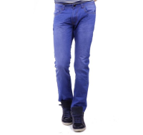 | https://housestyle.ru/upload/images/MS14-8557$1108_1.jpg | 3000 | 1500 | 890 | 1 |  | 0.00 | Джинсы мужские. Стиль- повседневный. Модель выполнена из плотного хлопка. Детали: посадка средняя; застежка на молнию, пуговицу; пять карманов; шлевки.
 | MS14-8557 |  | Джинсовый-Голубой | 28 | 44 | 100% Хлопок |  |  | 3000 | 1500 | 890 | 1 |  | 0.00
 | MS14-8557 |  | Джинсовый-Голубой | 40 | 56 | 100% Хлопок |  |  | 3000 | 1500 | 890 | 1 |  | 0.00
Джинсы мужские | MS14-8557Z | FOX (Израиль) | Джинсовый-Голубой | 26 | 42 | 100% Хлопок |  | https://housestyle.ru/upload/images/MS14-8557Z$1108_1.jpg | 3000 | 1500 | 890 | 1 |  | 0.00 | Джинсы мужские. Стиль- повседневный. Модель выполнена из плотного хлопка. Детали: посадка средняя; застежка на молнию, пуговицу; пять карманов; шлевки.
 | MS14-8557Z |  | Джинсовый-Голубой | 28 | 44 | 100% Хлопок |  |  | 3000 | 1500 | 890 | 2 |  | 0.00
Джинсы мужские | MW14-8503BF | FOX (Израиль) | Джинсовый-Голубой | 26 | 42 | 100% Хлопок | 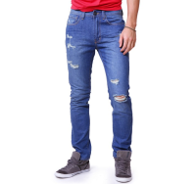 | https://housestyle.ru/upload/images/MW14-8503BF.jpg | 1670 | 835 | 514 | 1 |  | 0.00
Джинсы мужские | MW14-8504B | FOX (Израиль) | Индиго | 28 | 44 | 85% Хлопок, 15% Полиэстер | 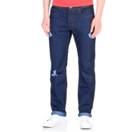 | https://housestyle.ru/upload/images/MW14-8504B$6599_1.jpg | 3420 | 1710 | 1014 | 1 |  | 0.00 | Джинсы классические "рваные" мужские. Модель выполнена из плотной хлопковой ткани. Детали: средняя посадка; застежка на молнию, пуговицу; пять карманов; шлевки.
 | MW14-8504B |  | Индиго | 30 | 46 | 85% Хлопок, 15% Полиэстер |  |  | 3420 | 1710 | 1014 | 1 |  | 0.00
Джинсы мужские | MW14-8504BF | FOX (Израиль) | Индиго | 26 | 42 | 85% Хлопок, 15% Полиэстер | 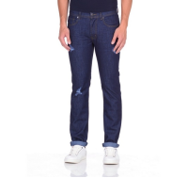 | https://housestyle.ru/upload/images/MW14-8504BF$6599_1.jpg | 3420 | 1710 | 530 | 2 |  | 0.00 | Джинсы мужские классические. Стиль- повседневный. Модель выполнена из плотного хлопка. Детали: средняя посадка; пять карманов; застежка на молнию, пуговицу; потертости.
Джинсы мужские | MW14-8504BZ | FOX (Израиль) | Индиго | 26 | 42 | 85% Хлопок, 15% Полиэстер | 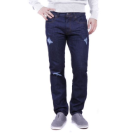 | https://housestyle.ru/upload/images/MW14-8504BZ$6599_1.jpg | 3420 | 1710 | 1014 | 1 |  | 0.00 | Джинсы мужские классические. Стиль- повседневный. Модель выполнена из плотного хлопка. Детали: средняя посадка; пять карманов; застежка на молнию, пуговицу; потертости.
 | MW14-8504BZ |  | Индиго | 28 | 44 | 85% Хлопок, 15% Полиэстер |  |  | 3420 | 1710 | 1014 | 1 |  | 0.00
 | MW14-8504BZ |  | Индиго | 36 | 52 | 85% Хлопок, 15% Полиэстер |  |  | 3420 | 1710 | 1014 | 1 |  | 0.00
Кардиган мужской | MW15-4010 | FOX (Израиль) | Серовато-белый | L | 48 | 100% Хлопок | 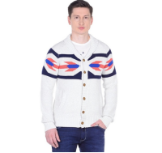 | https://housestyle.ru/upload/images/MW15-4010$724_1.jpg | 3500 | 1750 | 1038 | 14 |  | 0.00 | Кардиган мужской вязаный. Стиль- повседневный. Модель выполнена из хлопкового трикотажа. Детали: отложной воротник; застежка на пуговицы; орнамент; низ и манжеты связаны резинкой.
 | MW15-4010 |  | Серовато-белый | M | 46 | 100% Хлопок |  |  | 3500 | 1750 | 1038 | 16 |  | 0.00
 | MW15-4010 |  | Серовато-белый | S | 44 | 100% Хлопок |  |  | 3500 | 1750 | 1038 | 17 |  | 0.00
 | MW15-4010 |  | Серовато-белый | XL | 50 | 100% Хлопок |  |  | 3500 | 1750 | 1038 | 12 |  | 0.00
 | MW15-4010 |  | Серовато-белый | XS | 42 | 100% Хлопок |  |  | 3500 | 1750 | 1038 | 14 |  | 0.00
 | MW15-4010 |  | Серовато-белый | XXL | 52 | 100% Хлопок |  |  | 3500 | 1750 | 1038 | 14 |  | 0.00
Куртка мужская | MW12-9507DU | FOX (Израиль) | индиго синий | L | 48 | Нейлон 100% | 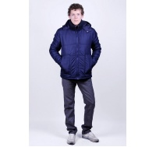 | https://housestyle.ru/upload/images/MW12-9507DU.jpg | 8120 | 4060 | 3013 | 1 |  | 0.00
Куртка мужская | MW15-9002D | FOX (Израиль) | Черный | S | 44 | 100% полиэстер | 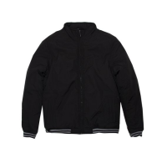 | https://housestyle.ru/upload/images/MW15-9002D$200_1.jpg | 3620 | 1810 | 1073 | 5 |  | 0.00
 | MW15-9002D |  | Черный | XS | 42 | 100% полиэстер |  |  | 3620 | 1810 | 1073 | 6 |  | 0.00
Куртка мужская | MW15-9003 | FOX (Израиль) | Черный | XS | 42 |  | 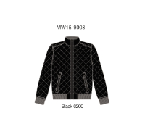 | https://housestyle.ru/upload/images/MW15-9003.jpg | 3050 | 1525 | 906 | 1 |  | 0.00
Майка мужская | MS13-4501 | FOX (Израиль) | Королевский синий | S | 44 | 100% Хлопок | 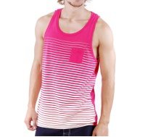 | https://housestyle.ru/upload/images/MS13-4501.jpg | 440 | 220 | 134 | 1 |  | 0.00 | 100% Хлопок
 | MS13-4501 |  | Темная фуксия | L | 48 | 100% Хлопок |  |  | 440 | 220 | 134 | 1 |  | 0.00
 | MS13-4501 |  | Темная фуксия | M | 46 | 100% Хлопок |  |  | 440 | 220 | 134 | 2 |  | 0.00
 | MS13-4501 |  | Темная фуксия | S | 44 | 100% Хлопок |  |  | 440 | 220 | 134 | 2 |  | 0.00
Майка мужская | MS13-4507P | FOX (Израиль) | Неоновый зеленый | L | 48 | 100% Хлопок | 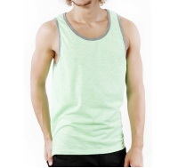 | https://housestyle.ru/upload/images/MS13-4507P.jpg | 610 | 305 | 186 | 4 |  | 0.00 | 100% Хлопок
 | MS13-4507P |  | Неоновый зеленый | M | 46 | 100% Хлопок |  |  | 610 | 305 | 186 | 1 |  | 0.00
 | MS13-4507P |  | Неоновый зеленый | S | 44 | 100% Хлопок |  |  | 610 | 305 | 186 | 2 |  | 0.00
 | MS13-4507P |  | Неоновый зеленый | XL | 50 | 100% Хлопок |  |  | 610 | 305 | 186 | 3 |  | 0.00
 | MS13-4507P |  | Неоновый коралловый | S | 44 | 100% Хлопок |  |  | 610 | 305 | 186 | 1 |  | 0.00
 | MS13-4507P |  | Неоновый коралловый | XL | 50 | 100% Хлопок |  |  | 610 | 305 | 186 | 1 |  | 0.00
 | MS13-4507P |  | Неоновый коралловый | XS | 42 | 100% Хлопок |  |  | 610 | 305 | 186 | 1 |  | 0.00
Майка мужская | MS13-4509P | FOX (Израиль) | Белый | M | 46 | 100% Хлопок | 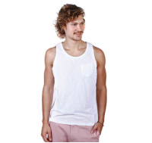 | https://housestyle.ru/upload/images/MS13-4509P$0100_1.jpg | 1030 | 515 | 304 | 1 |  | 0.00 | Майка мужская. Модель выполнена из трикотажного полотна. Детали: круглый вырез; на груди накладной карман.
Майка мужская | MS14-4507P | FOX (Израиль) | Сине-пурпурный | XS | 42 | 100% Хлопок | 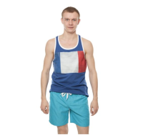 | https://housestyle.ru/upload/images/MS14-4507P$4200_1.jpg | 1180 | 590 | 349 | 2 |  | 0.00 | Майка мужская. Модель выполнена из хлопкового трикотажа. Детали: круглый вырез; принт.
 | MS14-4507P |  | Красный | M | 46 | 100% Хлопок | 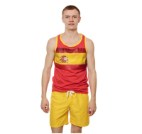 | https://housestyle.ru/upload/images/MS14-4507P$5200_1.jpg | 1180 | 590 | 349 | 1 |  | 0.00 | Майка мужская. Модель выполнена из хлопкового трикотажа. Детали: круглый вырез; принт.
 | MS14-4507P |  | Черно-серый | XL | 50 | 100% Хлопок | 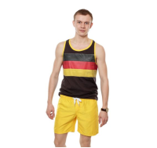 | https://housestyle.ru/upload/images/MS14-4507P$5802_1.jpg | 1180 | 590 | 349 | 2 |  | 0.00 | Майка мужская. Модель выполнена из хлопкового трикотажа. Детали: круглый вырез; принт.
 | MS14-4507P |  | Черно-серый | XS | 42 | 100% Хлопок |  |  | 1180 | 590 | 349 | 1 |  | 0.00
 | MS14-4507P |  | Черно-серый | XXL | 52 | 100% Хлопок |  |  | 1180 | 590 | 349 | 1 |  | 0.00
 | MS14-4507P |  | лимонный | XL | 50 | 100% Хлопок | 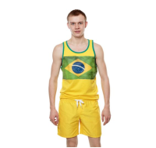 | https://housestyle.ru/upload/images/MS14-4507P$7600_1.jpg | 1180 | 590 | 349 | 1 |  | 0.00 | Майка мужская. Модель выполнена из хлопкового трикотажа. Детали: круглый вырез; принт.
 | MS14-4507P |  | лимонный | XXL | 52 | 100% Хлопок |  |  | 1180 | 590 | 349 | 1 |  | 0.00
 | MS14-4507P |  | темный синий | S | 44 | 100% Хлопок | 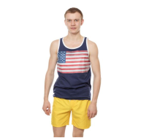 | https://housestyle.ru/upload/images/MS14-4507P$8700_1.jpg | 1180 | 590 | 349 | 1 |  | 0.00 | Майка мужская. Модель выполнена из хлопкового трикотажа. Детали: круглый вырез; принт.
 | MS14-4507P |  | темный синий | XL | 50 | 100% Хлопок |  |  | 1180 | 590 | 349 | 1 |  | 0.00
 | MS14-4507P |  | темный синий | XS | 42 | 100% Хлопок |  |  | 1180 | 590 | 349 | 2 |  | 0.00
 | MS14-4507P |  | темный синий | XXL | 52 | 100% Хлопок |  |  | 1180 | 590 | 349 | 1 |  | 0.00
Майка мужская | MS14-4508P | FOX (Израиль) | Неоновый коралловый | M | 46 | 100% Хлопок | 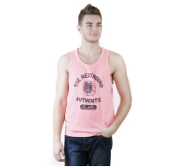 | https://housestyle.ru/upload/images/MS14-4508P$3399_1.jpg | 1100 | 550 | 327 | 2 |  | 0.00 | Майка мужская. Модель выполнена из хлопкового трикотажа. Детали: круглый вырез; принт.
 | MS14-4508P |  | Неоновый коралловый | S | 44 | 100% Хлопок |  |  | 1100 | 550 | 327 | 1 |  | 0.00
 | MS14-4508P |  | Неоновый коралловый | XL | 50 | 100% Хлопок |  |  | 1100 | 550 | 327 | 1 |  | 0.00
 | MS14-4508P |  | Неоновый коралловый | XS | 42 | 100% Хлопок |  |  | 1100 | 550 | 327 | 2 |  | 0.00
 | MS14-4508P |  | Неоновый коралловый | XXL | 52 | 100% Хлопок |  |  | 1100 | 550 | 327 | 2 |  | 0.00
Перчатки мужские | MW15-9540 | FOX (Израиль) | Черно-синий | O.S. | - | 70% Акрил 30% Шерсть | 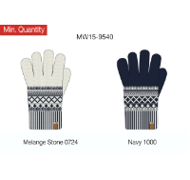 | https://housestyle.ru/upload/images/MW15-9540.jpg | 690 | 345 | 210 | 233 |  | 0.00 | Перчатки мужские. Модель выполнена из вязаного трикотажного полотна. Детали: орнамент; на ладонях замшевые вставки.
Перчатки мужские | MW15-9541 | FOX (Израиль) | Черный | O.S. | - | 100% Акрил |  | https://housestyle.ru/upload/images/MW15-9541.jpg | 660 | 330 | 202 | 59 |  | 0.00 | Перчатки мужские. Модель выполнена из вязаного трикотажного полотна (гладкая вязка). Детали: на ладонях замшевые вставки.
Ремень мужской | MS13-9541 | FOX (Израиль) | Белый | M |  | 100% Хлопок | 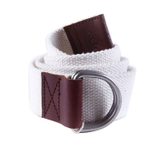 | https://housestyle.ru/upload/images/MS13-9541$9400_1.jpg | 1030 | 515 | 304 | 1 |  | 0.00
Рубашка с коротким рукавом мужская | MS14-7502S | FOX (Израиль) | Серо-голубой | M | 46 | 100% Хлопок | 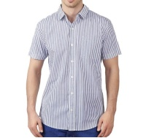 | https://housestyle.ru/upload/images/MS14-7502S.jpg | 2100 | 1050 | 621 | 1 |  | 0.00
 | MS14-7502S |  | Грязно-небесный | XS | 42 | 100% Хлопок |  |  | 2100 | 1050 | 621 | 1 |  | 0.00
Рубашка с коротким рукавом мужская | MS15-7001F | FOX (Израиль) | Вишнево-красный | 44 | 44 | хлопок 100% | 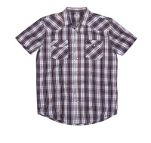 | https://housestyle.ru/upload/images/MS15-7001F$9200_1.jpg | 1540 | 770 | 456 | 1 |  | 0.00 | Рубашка мужская. Стиль- повседневный.Модель выполнена из хлопка. Детали: короткий рукав; отложной воротник; застежка на пуговицы; нагрудный карман с вышивкой.
Сланцы мужские | MS14-9601 | FOX (Израиль) | темный синий | 41.S | 41 |  | 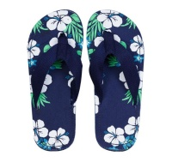 | https://housestyle.ru/upload/images/MS14-9601$8700_1.jpg | 1140 | 570 | 337 | 4 |  | 0.00 | Сланцы мужские. Стелька из полимера, гибкая подошва; перемычка из текстиля.
 | MS14-9601 |  | темный синий | 44.S | 44 |  |  |  | 1140 | 570 | 337 | 5 |  | 0.00
 | MS14-9601 |  | Зеленый | 40.S | 40 |  | 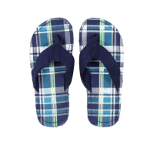 | https://housestyle.ru/upload/images/MS14-9601$9996_1.jpg | 1140 | 570 | 337 | 2 |  | 0.00 | Сланцы мужские. Стелька из полимера, гибкая подошва; перемычка из текстиля.
Толстовка мужская | MW14-5024P | FOX (Израиль) | Ультрамариновый | XS | 42 | 100% Полиэстер | 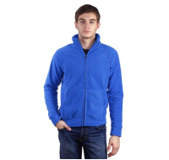 | https://housestyle.ru/upload/images/MW14-5024P$0900_1.jpg | 2180 | 1090 | 645 | 1 |  | 0.00
 | MW14-5024P |  | Молочно-белый | M | 46 | 100% Полиэстер |  | https://housestyle.ru/upload/images/MW14-5024P$9400_1.jpg | 2180 | 1090 | 645 | 1 |  | 0.00
Толстовка мужская | MW15-5001AP | FOX (Израиль) | Изумрудный | XS | 42 | 65% Хлопок, 35% Полиэстер |  | https://housestyle.ru/upload/images/MW15-5001AP$6514_1.jpg | 3110 | 1555 | 923 | 3 |  | 0.00 | Толстовка мужская. Стиль- спортивный. Модель выполнена из мягкого футера. Детали: длинный рукав; застежка на молнию; два кармана; воротник-стойка; эластичные манжеты и низ; на груди с левой стороны фирменная вышивка.
 | MW15-5001AP |  | Голубой меланж | S | 44 | 65% Хлопок, 35% Полиэстер |  | https://housestyle.ru/upload/images/MW15-5001AP$787_1.jpg | 3110 | 1555 | 923 | 1 |  | 0.00 | Толстовка мужская. Стиль- спортивный. Модель выполнена из мягкого футера. Детали: длинный рукав; застежка на молнию; два кармана; воротник-стойка; эластичные манжеты и низ; на груди с левой стороны фирменная вышивка.
 | MW15-5001AP |  | Голубой меланж | XS | 42 | 65% Хлопок, 35% Полиэстер |  |  | 3110 | 1555 | 923 | 5 |  | 0.00
 | MW15-5001AP |  | Синий меланж | XS | 42 | 65% Хлопок, 35% Полиэстер |  | https://housestyle.ru/upload/images/MW15-5001AP$9700_1.jpg | 3110 | 1555 | 923 | 9 |  | 0.00 | Толстовка мужская. Стиль- спортивный. Модель выполнена из мягкого футера. Детали: длинный рукав; застежка на молнию; два кармана; воротник-стойка; эластичные манжеты и низ; на груди с левой стороны фирменная вышивка.
Футболка мужская | MS14-1003P | FOX (Израиль) | Ультрамариновый-Белый | XS | 42 | 100% Хлопок |  | https://housestyle.ru/upload/images/MS14-1003P.jpg | 1760 | 880 | 523 | 1 |  | 0.00
 | MS14-1003P |  | Темная фуксия | XS | 42 | 100% Хлопок |  |  | 1760 | 880 | 523 | 1 |  | 0.00
Футболка мужская | MW14-2031P | FOX (Израиль) | Черно-серый | L | 48 | 100% Хлопок |  | https://housestyle.ru/upload/images/MW14-2031P$5802_1.jpg | 1460 | 730 | 433 | 1 |  | 0.00
Футболка мужская с коротким рукавом | MS13-1001BP | FOX (Израиль) | Неоновый желтый | 3XL | 54 | 100% Хлопок |  | https://housestyle.ru/upload/images/MS13-1001BP$6801_1.jpg | 1270 | 635 | 376 | 1 |  | 0.00
Футболка с длинным рукавом мужская | MW13-7516U | FOX (Израиль) | Белый | M | 46 | 100% Хлопок |  | https://housestyle.ru/upload/images/MW13-7516U.jpg | 3070 | 1535 | 911 | 1 |  | 0.00
 | MW13-7516U |  | Белый | XS | 42 | 100% Хлопок |  |  | 3070 | 1535 | 911 | 1 |  | 0.00
 | MW13-7516U |  | темный синий | L | 48 | 100% Хлопок |  |  | 3070 | 1535 | 911 | 1 |  | 0.00
Футболка с длинным рукавом мужская | MW15-2001P | FOX (Израиль) | Белый | 3XL | 54 | 100% Хлопок |  | https://housestyle.ru/upload/images/MW15-2001P$100_1.jpg | 890 | 445 | 263 | 5 |  | 0.00
Футболка с длинным рукавом мужская | MW15-2005 | FOX (Израиль) | Пурпурный | 3XL | 54 | 100% Хлопок |  | https://housestyle.ru/upload/images/MW15-2005$4700_1.jpg | 1210 | 605 | 359 | 1 |  | 0.00
 | MW15-2005 |  | Ярко-желтый | 3XL | 54 | 100% Хлопок |  | https://housestyle.ru/upload/images/MW15-2005$6898_1.jpg | 1210 | 605 | 359 | 1 |  | 0.00
 | MW15-2005 |  | Молочно-белый | 3XL | 54 | 100% Хлопок |  | https://housestyle.ru/upload/images/MW15-2005$9400_1.jpg | 1210 | 605 | 359 | 1 |  | 0.00
Футболка-Поло мужская | MW15-3001P | FOX (Израиль) | Розово-лиловый | S | 44 | 100% Хлопок |  | https://housestyle.ru/upload/images/MW15-3001P$3900_1.jpg | 1720 | 860 | 511 | 12 |  | 0.00 | Мужская футболка- поло. Модель выполнена из трикотажного полотна. Детали: прямой крой; отложной воротник с планкой на пуговицах; короткие рукава.
 | MW15-3001P |  | Розово-лиловый | XS | 42 | 100% Хлопок |  |  | 1720 | 860 | 511 | 11 |  | 0.00
Шапка мужская | MW13-9552 | FOX (Израиль) | темный синий | O.S. |  | 70% Акрил,,30% Шерсть |  | https://housestyle.ru/upload/images/MW13-9552$1000_1.jpg | 820 | 410 | 250 | 4 |  | 0.00 | Шапка мужская. Модель выполнена из мягкого полушерстяного вязаного материала. Детали: широкая эластичная резинка по канту.
 | MW13-9552 |  | Серый | O.S. |  | 70% Акрил,,30% Шерсть |  | https://housestyle.ru/upload/images/MW13-9552$5800_1.jpg | 820 | 410 | 250 | 2 |  | 0.00 | Шапка мужская. Модель выполнена из мягкого полушерстяного вязаного материала. Детали: широкая эластичная резинка по канту.
Шапка мужская | MW14-9552 | FOX (Израиль) | Бордовый | O.S. |  | 100% Хлопок |  | https://housestyle.ru/upload/images/MW14-9552$5100_1.jpg | 1110 | 555 | 327 | 3 |  | 0.00 | Шапка мужская. Модель выполнена из мягкого вязаного материала. Детали: широкая эластичная резинка по канту.
Шапка мужская | MW14-9554 | FOX (Израиль) | Красный | 2 |  | 100% Хлопок |  | https://housestyle.ru/upload/images/MW14-9554$5200_1.jpg | 1080 | 540 | 320 | 1 |  | 0.00 | 100% Хлопок
Шапка мужская | MW15-9550 | FOX (Израиль) | Черно-синий | O.S. | - | 70% Акрил 30% Шерсть |  | https://housestyle.ru/upload/images/MW15-9550$1000_1.jpg | 510 | 255 | 154 | 35 |  | 0.00 | Шапка мужская. Модель выполнена из вязаного трикотажного полотна (гладкая вязка). Детали: орнамент; помпон.
Шапка мужская | MW15-9551 | FOX (Израиль) | Коралловый | O.S. | - | 100% Хлопок |  | https://housestyle.ru/upload/images/MW15-9551$3300_1.jpg | 600 | 300 | 182 | 38 |  | 0.00 | Шапка мужская. Модель выполнена из вязаного трикотажного полотна (фактурная вязка).
 | MW15-9551 |  | Индиго | O.S. | - | 100% Хлопок |  | https://housestyle.ru/upload/images/MW15-9551$6599_1.jpg | 600 | 300 | 182 | 32 |  | 0.00 | Шапка мужская. Модель выполнена из вязаного трикотажного полотна (фактурная вязка).
Шапка мужская | MW15-9552 | FOX (Израиль) | Серый меланж | O.S. | - | 100% Акрил |  | https://housestyle.ru/upload/images/MW15-9552$500_1.jpg | 430 | 215 | 131 | 92 |  | 0.00 | Шапка мужская. Шапка мужская. Модель выполнена из вязаного трикотажного полотна (гладкая вязка).
Шапка мужская | MW15-9553 | FOX (Израиль) | Черный | O.S. | - | 100% Акрил |  | https://housestyle.ru/upload/images/MW15-9553$200_1.jpg | 540 | 270 | 165 | 27 |  | 0.00 | Шапка мужская. Модель выполнена из вязаного трикотажного полотна (гладкая вязка).
Шарф мужской | MW15-9522 | FOX (Израиль) | Черный | O.S. | - | 100% Акрил |  | https://housestyle.ru/upload/images/MW15-9522$200_1.jpg | 1140 | 570 | 348 | 46 |  | 0.00 | Шарф мужской. Модель выполнена из вязаного трикотажного полотна (гладкая вязка).
Шарф мужской | MW15-9530 | FOX (Израиль) | Черно-синий | O.S. | - | 70% Акрил 30% Шерсть |  | https://housestyle.ru/upload/images/MW15-9530$1000_1.jpg | 1060 | 530 | 323 | 41 |  | 0.00 | Шарф мужской. Модель выполнена из вязаного трикотажного полотна (гладкая вязка). Детали: орнамент.
Шорты мужские | MS13-2500BP | FOX (Израиль) | Голубой-Пурпурный | 30 | 46 | Полиэстер100% |  | https://housestyle.ru/upload/images/MS13-2500BP.jpg | 620 | 310 | 190 | 1 |  | 0.00
Шорты мужские | MS14-2504 | FOX (Израиль) | Белый | 24 | 40 | 100% Полиэстер |  | https://housestyle.ru/upload/images/MS14-2504$0100_1.jpg | 1720 | 860 | 511 | 1 |  | 0.00 | Шорты мужские. Модель выполнена из легкого текстиля. Детали: пояс на резинке и кулиске со шнурком.
Шорты мужские | MS14-8560 | FOX (Израиль) | Темно-синий | 24 | 40 | 80% Хлопок, 20% Полиэстер |  | https://housestyle.ru/upload/images/MS14-8560$1110_1.jpg | 2720 | 1360 | 808 | 2 |  | 0.00 | Шорты мужские. Стиль- повседневный. Модель выполнена из плотного эластичного хлопка. Детали: посадка средняя; застежка на молнию, пуговицу; пять карманов; шлевки.
 | MS14-8560 |  | Темно-синий | 26 | 42 | 80% Хлопок, 20% Полиэстер |  |  | 2720 | 1360 | 808 | 1 |  | 0.00
 | MS14-8560 |  | Темно-синий | 28 | 44 | 80% Хлопок, 20% Полиэстер |  |  | 2720 | 1360 | 808 | 1 |  | 0.00
 | MS14-8560 |  | Темно-синий | 30 | 46 | 80% Хлопок, 20% Полиэстер |  |  | 2720 | 1360 | 808 | 2 |  | 0.00
 | MS14-8560 |  | Темно-синий | 32 | 48 | 80% Хлопок, 20% Полиэстер |  |  | 2720 | 1360 | 808 | 1 |  | 0.00
 | MS14-8560 |  | Темно-синий | 34 | 50 | 80% Хлопок, 20% Полиэстер |  |  | 2720 | 1360 | 808 | 1 |  | 0.00
 | MS14-8560 |  | Темно-синий | 36 | 52 | 80% Хлопок, 20% Полиэстер |  |  | 2720 | 1360 | 808 | 2 |  | 0.00
Шорты мужские | MS14-8564 | FOX (Израиль) | Джинс-серый | 26 | 42 | 100% Хлопок |  | https://housestyle.ru/upload/images/MS14-8564$1157_1.jpg | 2720 | 1360 | 808 | 1 |  | 0.00 | Шорты мужские. Модель выполнена из плотного хлопка. Детали: посадка средняя; застежка на молнию, пуговицу; пять карманов; шлевки.
Шорты мужские | MS14-8568 | FOX (Израиль) | Джинсовый | 24 | 40 | 100% Хлопок |  | https://housestyle.ru/upload/images/MS14-8568.jpg | 2720 | 1360 | 808 | 1 |  | 0.00
Шорты мужские | MS14-8569 | FOX (Израиль) | Джинсовый | 30 | 46 | 85% Хлопок, 15% Полиэстер |  | https://housestyle.ru/upload/images/MS14-8569$1104_1.jpg | 2720 | 1360 | 808 | 1 |  | 0.00 | Шорты мужские. Модель выполнена из плотного эластичного хлопка. Детали: посадка средняя; застежка на молнию, пуговицу; пять карманов; шлевки.
...

